変更内容（請求書 取極）
2023年9月28日
今回 2024年3月14日
余白サイズの印刷設定
書式改定箇所

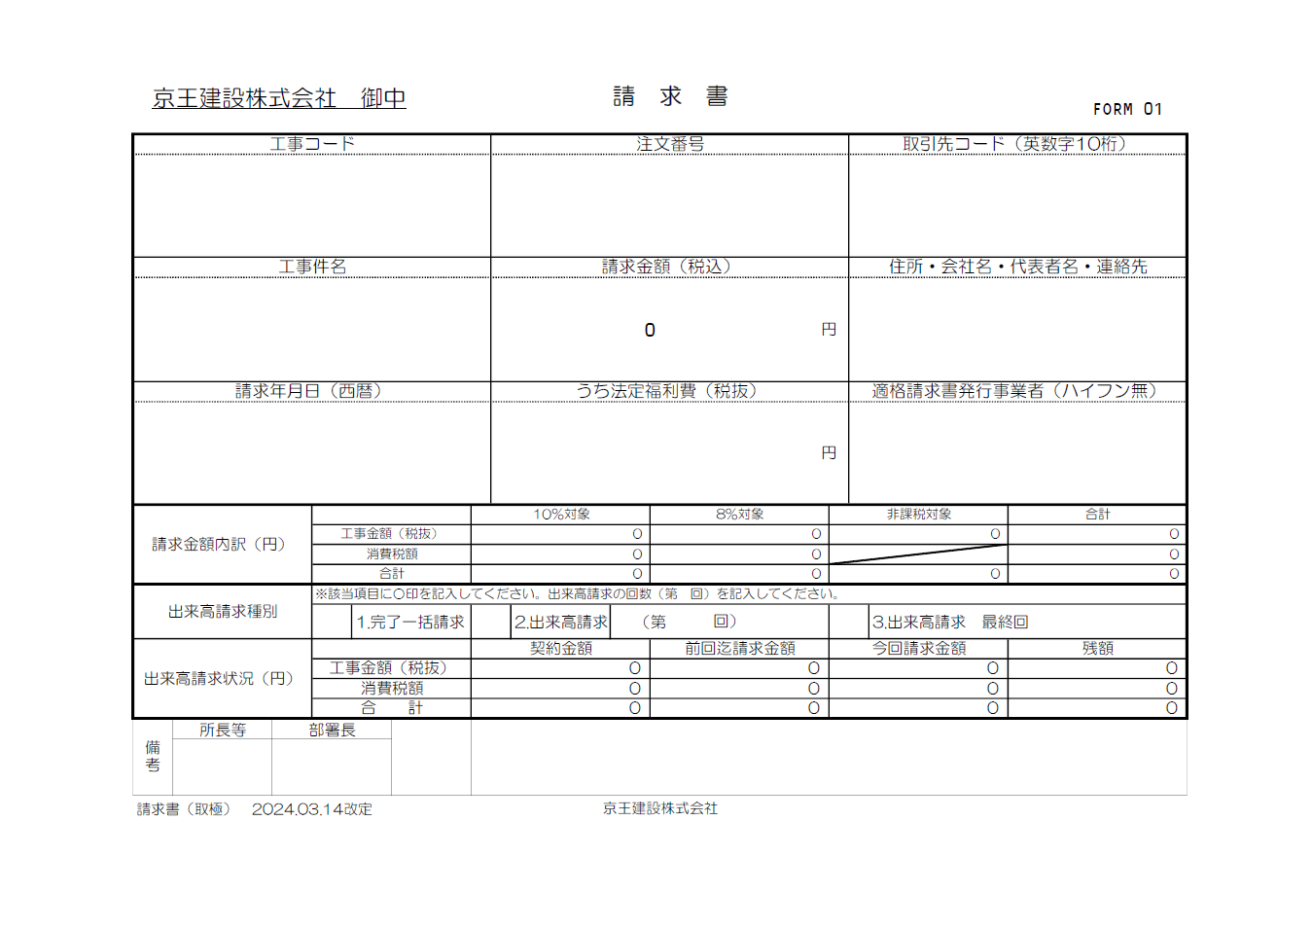
請求書（取極）

☆請求書処理電子化システム”エスカー”について
【PDF変換の注意点】
・エクセルはプリントアウトせず、直接PDF変換して下さい。
・PDF変換の際、プリンターは『Microsoft Print to PDF 』
を使用して下さい。
※『エクスポート』でPDF変換をしないで下さい。
（エスカーの誤作動防止の為）
【PDF変換 手順】
①エクセルの左上『ファイル』から『印刷』を開く。
②プリンターは『Microsoft Print to PDF』を選択。
③『ページ設定』から『ページ』、『余白』が下記の数値に設定
されているか確認。（異なる場合は修正）
④『印刷』をクリック。
⑤PDF変換完了。

【変更箇所】
①請求書備考欄の記入欄の常用を緊急に変更
②工種別内訳書の工種コードに重複入力制限機能を設定
③工種別内訳書の税抜金額に0円入力制限機能を設定
④出来高査定調書の工事コードに文字数の入力時制限機能を設定
⑤出来高査定調書の注文番号に文字数の入力時制限機能を設定
⑥出来高査定調書の取引先コードに文字数の入力制限機能を設定
⑦出来高査定調書の工種コードに半角入力制限機能を設定
⑧出来高査定調書の作成についての説明内容を変更
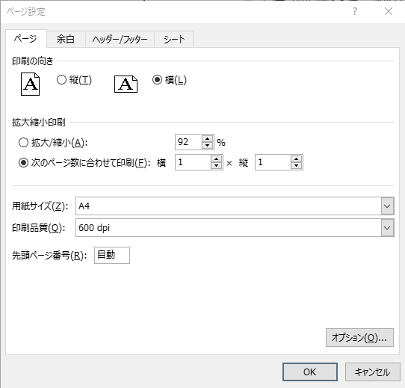
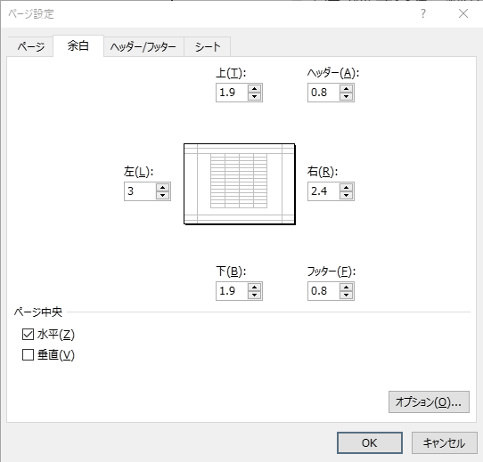

初期値
初期値

変更内容（《建築》工種別内訳書 取極）
2023年9月28日
余白サイズの印刷設定
今回 2024年3月14日
書式改定箇所

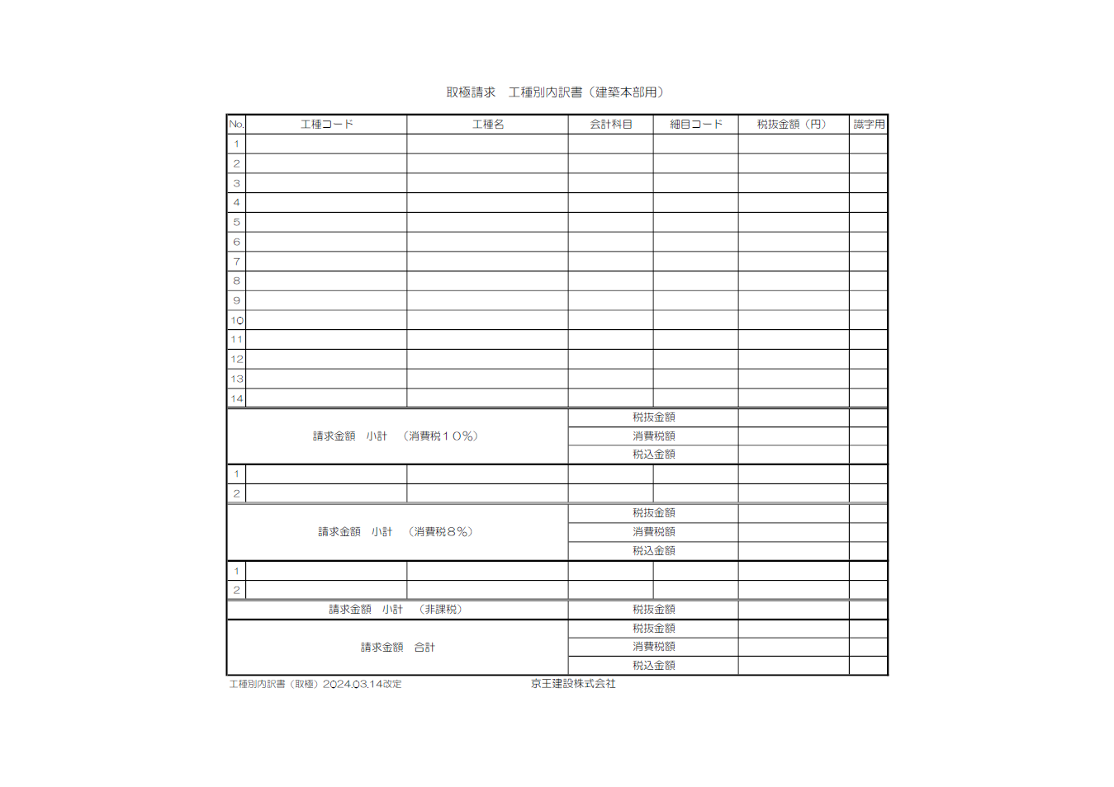
工種別内訳書（取極）

☆請求書処理電子化システム”エスカー”について
【PDF変換の注意点】
・エクセルはプリントアウトせず、直接PDF変換して下さい。
・PDF変換の際、プリンターは『Microsoft Print to PDF 』
を使用して下さい。
※『エクスポート』でPDF変換をしないで下さい。
（エスカーの誤作動防止の為）
【PDF変換 手順】
①エクセルの左上『ファイル』から『印刷』を開く。
②プリンターは『Microsoft Print to PDF』を選択。
③『ページ設定』から『ページ』、『余白』が下記の数値に設定
されているか確認。（異なる場合は修正）
④『印刷』をクリック。
⑤PDF変換完了。

【変更箇所】
①請求書備考欄の記入欄の常用を緊急に変更
②工種別内訳書の工種コードに重複入力制限機能を設定
③工種別内訳書の税抜金額に0円入力制限機能を設定
④出来高査定調書の工事コードに文字数の入力時制限機能を設定
⑤出来高査定調書の注文番号に文字数の入力時制限機能を設定
⑥出来高査定調書の取引先コードに文字数の入力制限機能を設定
⑦出来高査定調書の工種コードに半角入力制限機能を設定
⑧出来高査定調書の作成についての説明内容を変更
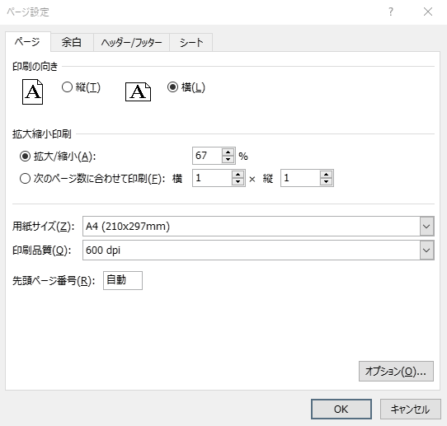


初期値
初期値

変更内容（出来高査定調書）
2023年9月28日
今回 2024年3月14日
余白サイズの印刷設定
書式改定箇所
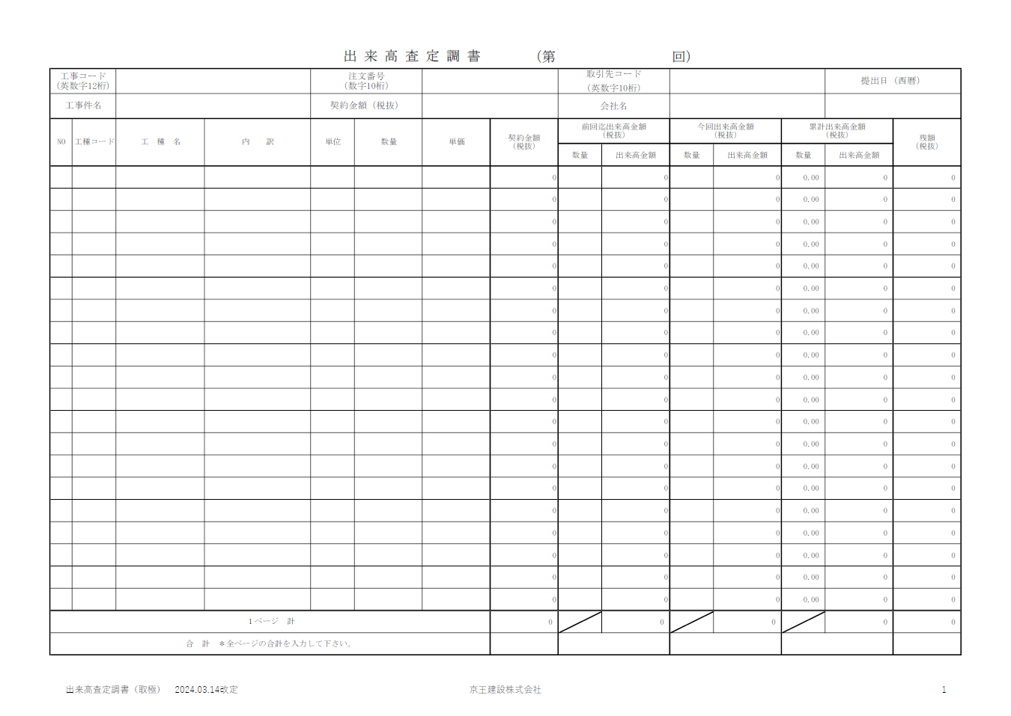
出来高査定調書

☆請求書処理電子化システム”エスカー”について
【PDF変換の注意点】
・エクセルはプリントアウトせず、直接PDF変換して下さい。
・PDF変換の際、プリンターは『Microsoft Print to PDF 』
を使用して下さい。
※『エクスポート』でPDF変換をしないで下さい。
（エスカーの誤作動防止の為）
【PDF変換 手順】
①エクセルの左上『ファイル』から『印刷』を開く。
②プリンターは『Microsoft Print to PDF』を選択。
③『ページ設定』から『ページ』、『余白』が下記の数値に設定
されているか確認。（異なる場合は修正）
④『印刷』をクリック。
⑤PDF変換完了。

【変更箇所】
①請求書備考欄の記入欄の常用を緊急に変更
②工種別内訳書の工種コードに重複入力制限機能を設定
③工種別内訳書の税抜金額に0円入力制限機能を設定
④出来高査定調書の工事コードに文字数の入力時制限機能を設定
⑤出来高査定調書の注文番号に文字数の入力時制限機能を設定
⑥出来高査定調書の取引先コードに文字数の入力制限機能を設定
⑦出来高査定調書の工種コードに半角入力制限機能を設定
⑧出来高査定調書の作成についての説明内容を変更
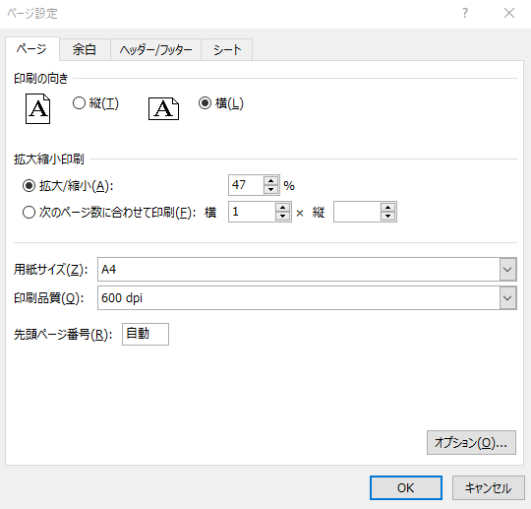
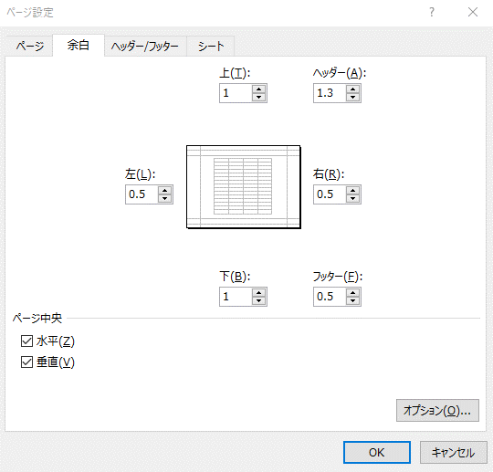

初期値
初期値

請求書(取極)「記載説明」
京王建設株式会社 御中 |  |  |  |  |  |  | 請 求 書 |  |  |  |  |  |  |  |  |  | FORM 01

工事コード |  |  |  |  |  |  | 注文番号 |  |  |  |  |  |  | 取引先コード（英数字10桁）
注文書に記載された｢-｣(ﾊｲﾌﾝ)含め
12桁を半角入力
注文書に表示の半角入力
KKCで始まる10桁を半角入力
※必ず先頭の3桁は KKC
例：KKCB012345
正式工事件名を入力
所在地
会社名
代表者名
連絡先電話番号
工事件名 |  |  |  |  |  |  | 請求金額（税込） |  |  |  |  |  |  | 住所・会社名・代表者名・連絡先
 |  |  |  |  |  |  | 0 |  |  |  |  | 円

半角入力 → 例：2024/4/16
内訳に明示した該当金額を
半角数字で入力
T で始まる14桁を半角入力
請求年月日（西暦） |  |  |  |  |  |  | うち法定福利費（税抜） |  |  |  |  |  |  | 適格請求書発行事業者（ハイフン無）
 |  |  |  |  |  |  |  |  |  |  |  | 円
請求金額内訳（円） |  |  |  |  |  | 10%対象 |  |  |  | 8%対象 |  |  | 非課税対象 |  |  | 合計
 |  |  | 工事金額（税抜） |  |  | 0 |  |  |  | 0 |  |  | 0 |  |  | 0
 |  |  | 消費税額 |  |  | 0 |  |  |  | 0 |  |  |  |  |  | 0
 |  |  | 合計 |  |  | 0 |  |  |  | 0 |  |  | 0 |  |  | 0
出来高請求種別 |  |  | ※該当項目に○印を記入してください。出来高請求の回数（第 回）を記入してください。
 |  |  |  | 1.完了一括請求 |  |  |  | 2.出来高請求 |  | （第 | 回） |  |  |  | 3.出来高請求 最終回
出来高請求状況（円） |  |  |  |  |  | 契約金額 |  |  |  | 前回迄請求金額 |  |  | 今回請求金額 |  |  | 残額
 |  |  | 工事金額（税抜） |  |  | 0 |  |  |  | 0 |  |  | 0 |  |  | 0
 |  |  | 消費税額 |  |  | 0 |  |  |  | 0 |  |  | 0 |  |  | 0
☆ 連動の工種別内訳書から入力
 |  |  | 合 計 |  |  | 0 |  |  |  | 0 |  |  | 0 |  |  | 0
①
備考 | 所長等 | 部署長 |  |  | 緊急
〇〇所長 〇〇課長
所長等、部署長の氏名を入力
← 緊急の場合「緊急」を選択
：色付欄に入力
請求書（取極） 2024.03.14改定 |  |  |  |  |  |  |  |  | 京王建設株式会社

工種別内訳(取極)「記載説明」
取極請求 工種別内訳書（建築本部用）

自動表示
自動表示
自動
表示
工種コードは
所長等に確認
「会計科目の選択」
会計科目説明
資料に従い
一覧より選択
請求する工種
毎の税抜金額
を入力
No. | 工種コード | 工種名 | 会計科目 | 細目コード | 税抜金額（円） | 識字用
1
2
3
4
5
②
③
6
重複入力不可
を設定
7
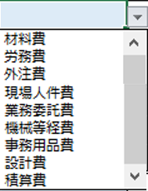
0円入力不可
を設定
8
9
10
11
12
13
14
請求金額 小計 （消費税１０％） |  |  | 税抜金額
 |  |  | 消費税額
 |  |  | 税込金額
1
2
請求金額 小計 （消費税８％） |  |  | 税抜金額
 |  |  | 消費税額
 |  |  | 税込金額
1
2
請求金額 小計 （非課税） |  |  | 税抜金額
請求金額 合計 |  |  | 税抜金額
 |  |  | 消費税額
 |  |  | 税込金額
工種別内訳書（取極）2024.03.14改定 |  | 京王建設株式会社

出来高査定調書「記入説明」
④
⑤
表紙と同様に半角数字、
最終、完了一括を入力
⑥
注文書に記載された「－」(ﾊｲﾌﾝ)含め
12桁を半角入力（文字数制限）
注文書に表示を半角入力
（文字数制限）
取引先コードを半角入力
（文字数制限）
正式工事件名を入力
注文書に記載された
契約金額を半角入力
会社名
半角入力 →
例： 2024/3/14
 |  |  |  | 出 来 高 査 定 調 書 |  |  | （第 |  |  | 回）
工事コード (英数字12桁) |  |  |  | 注文番号 （数字10桁） |  |  |  | 取引先コード （英数字10桁） |  |  |  |  | 提出日（西暦）
工事件名 |  |  |  | 契約金額（税抜） |  |  |  | 会社名
NO | 工種コード | 工 種 名 | 内 訳 | 単位 | 数量 | 単価 | 契約金額 （税抜） | 前回迄出来高金額 （税抜） |  | 今回出来高金額 （税抜） |  | 累計出来高金額 （税抜） |  | 残額 （税抜）
⑦
 |  |  |  |  |  |  |  | 数量 | 出来高金額 | 数量 | 出来高金額 | 数量 | 出来高金額
半角入力
工種名を入力
内訳を入力
1 |  |  |  |  |  |  | 0 |  | 0 |  | 0 | 0.00 | 0 | 0
消費税計算上望ましくない出来高請求例
×
×
2 |  |  |  |  |  |  | 0 |  | 0 |  | 0 | 0.00 | 0 | 0
3 | BB0412 | 塗装工事 | 柱型 AEP塗 | ㎡ | 750.00 | 1,350 | 1,012,500 | 0.00 | 0 | 125.50 | 169,425 | 125.50 | 169,425 | 843,075
望ましい出来高請求例
〇
〇
4 |  |  |  |  |  |  | 0 |  | 0 |  | 0 | 0.00 | 0 | 0
5 | BB0412 | 塗装工事 | 柱型 AEP塗 | ㎡ | 750.00 | 1,350 | 1,012,500 | 0.00 | 0 | 120.00 | 162,000 | 120.00 | 162,000 | 850,500
6 |  |  |  |  |  |  | 0 |  | 0 |  | 0 | 0.00 | 0 | 0
⑧
：色付欄に入力
7 |  |  |  |  |  |  | 0 |  | 0 |  | 0 | 0.00 | 0 | 0
1.出来高査定調書は請求書（取極）に添付して下さい。
但し「完了一括請求」には添付不要です。
2.消費税計算上端数処理の不一致を防止するため、
取極の出来高請求金額は、工種毎で各々1,000円
単位の請求金額となる様に入力して下さい。
3.出来高査定調書は工種別内訳書の次に添付して下さい。
4.出来高請求最終回は残額全てを請求入力して下さい。
5.原則、出来高査定調書（取極・切捨）をお使いください。
8 |  |  |  |  |  |  | 0 |  | 0 |  | 0 | 0.00 | 0 | 0
9 |  |  |  |  |  |  | 0 |  | 0 |  | 0 | 0.00 | 0 | 0
10 |  |  |  |  |  |  | 0 |  | 0 |  | 0 | 0.00 | 0 | 0
11 |  |  |  |  |  |  | 0 |  | 0 |  | 0 | 0.00 | 0 | 0
12 |  |  |  |  |  |  | 0 |  | 0 |  | 0 | 0.00 | 0 | 0
13 |  |  |  |  |  |  | 0 |  | 0 |  | 0 | 0.00 | 0 | 0
14 |  |  |  |  |  |  | 0 |  | 0 |  | 0 | 0.00 | 0 | 0
15 |  |  |  |  |  |  | 0 |  | 0 |  | 0 | 0.00 | 0 | 0
16 |  |  |  |  |  |  | 0 |  | 0 |  | 0 | 0.00 | 0 | 0
17 |  |  |  |  |  |  | 0 |  | 0 |  | 0 | 0.00 | 0 | 0
18 |  |  |  |  |  |  | 0 |  | 0 |  | 0 | 0.00 | 0 | 0
19 |  |  |  |  |  |  | 0 |  | 0 |  | 0 | 0.00 | 0 | 0
20 |  |  |  |  |  |  | 0 |  | 0 |  | 0 | 0.00 | 0 | 0
１ページ 計 |  |  |  |  |  |  | 2,025,000 |  | 0 |  | 331,425 |  | 331,425 | 1,693,575
合 計 ＊全ページの合計を入力して下さい。

21 |  |  |  |  |  |  | 0 |  | 0 |  | 0 | 0.00 | 0 | 0
22 |  |  |  |  |  |  | 0 |  | 0 |  | 0 | 0.00 | 0 | 0
23 |  |  |  |  |  |  | 0 |  | 0 |  | 0 | 0.00 | 0 | 0
24 |  |  |  |  |  |  | 0 |  | 0 |  | 0 | 0.00 | 0 | 0
25 |  |  |  |  |  |  | 0 |  | 0 |  | 0 | 0.00 | 0 | 0
26 |  |  |  |  |  |  | 0 |  | 0 |  | 0 | 0.00 | 0 | 0
27 |  |  |  |  |  |  | 0 |  | 0 |  | 0 | 0.00 | 0 | 0
28 |  |  |  |  |  |  | 0 |  | 0 |  | 0 | 0.00 | 0 | 0
29 |  |  |  |  |  |  | 0 |  | 0 |  | 0 | 0.00 | 0 | 0
30 |  |  |  |  |  |  | 0 |  | 0 |  | 0 | 0.00 | 0 | 0
31 |  |  |  |  |  |  | 0 |  | 0 |  | 0 | 0.00 | 0 | 0
32 |  |  |  |  |  |  | 0 |  | 0 |  | 0 | 0.00 | 0 | 0
33 |  |  |  |  |  |  | 0 |  | 0 |  | 0 | 0.00 | 0 | 0
34 |  |  |  |  |  |  | 0 |  | 0 |  | 0 | 0.00 | 0 | 0
35 |  |  |  |  |  |  | 0 |  | 0 |  | 0 | 0.00 | 0 | 0
36 |  |  |  |  |  |  | 0 |  | 0 |  | 0 | 0.00 | 0 | 0
37 |  |  |  |  |  |  | 0 |  | 0 |  | 0 | 0.00 | 0 | 0
38 |  |  |  |  |  |  | 0 |  | 0 |  | 0 | 0.00 | 0 | 0
39 |  |  |  |  |  |  | 0 |  | 0 |  | 0 | 0.00 | 0 | 0
40 |  |  |  |  |  |  | 0 |  | 0 |  | 0 | 0.00 | 0 | 0
2ページ 計 |  |  |  |  |  |  | 0 |  | 0 |  | 0 |  | 0 | 0

41 |  |  |  |  |  |  | 0 |  | 0 |  | 0 | 0.00 | 0 | 0
42 |  |  |  |  |  |  | 0 |  | 0 |  | 0 | 0.00 | 0 | 0
43 |  |  |  |  |  |  | 0 |  | 0 |  | 0 | 0.00 | 0 | 0
44 |  |  |  |  |  |  | 0 |  | 0 |  | 0 | 0.00 | 0 | 0
45 |  |  |  |  |  |  | 0 |  | 0 |  | 0 | 0.00 | 0 | 0
46 |  |  |  |  |  |  | 0 |  | 0 |  | 0 | 0.00 | 0 | 0
47 |  |  |  |  |  |  | 0 |  | 0 |  | 0 | 0.00 | 0 | 0
48 |  |  |  |  |  |  | 0 |  | 0 |  | 0 | 0.00 | 0 | 0
49 |  |  |  |  |  |  | 0 |  | 0 |  | 0 | 0.00 | 0 | 0
50 |  |  |  |  |  |  | 0 |  | 0 |  | 0 | 0.00 | 0 | 0
51 |  |  |  |  |  |  | 0 |  | 0 |  | 0 | 0.00 | 0 | 0
52 |  |  |  |  |  |  | 0 |  | 0 |  | 0 | 0.00 | 0 | 0
53 |  |  |  |  |  |  | 0 |  | 0 |  | 0 | 0.00 | 0 | 0
54 |  |  |  |  |  |  | 0 |  | 0 |  | 0 | 0.00 | 0 | 0
55 |  |  |  |  |  |  | 0 |  | 0 |  | 0 | 0.00 | 0 | 0
56 |  |  |  |  |  |  | 0 |  | 0 |  | 0 | 0.00 | 0 | 0
57 |  |  |  |  |  |  | 0 |  | 0 |  | 0 | 0.00 | 0 | 0
58 |  |  |  |  |  |  | 0 |  | 0 |  | 0 | 0.00 | 0 | 0
59 |  |  |  |  |  |  | 0 |  | 0 |  | 0 | 0.00 | 0 | 0
60 |  |  |  |  |  |  | 0 |  | 0 |  | 0 | 0.00 | 0 | 0
3ページ 計 |  |  |  |  |  |  | 0 |  | 0 |  | 0 |  | 0 | 0

61 |  |  |  |  |  |  | 0 |  | 0 |  | 0 | 0.00 | 0 | 0
62 |  |  |  |  |  |  | 0 |  | 0 |  | 0 | 0.00 | 0 | 0
63 |  |  |  |  |  |  | 0 |  | 0 |  | 0 | 0.00 | 0 | 0
64 |  |  |  |  |  |  | 0 |  | 0 |  | 0 | 0.00 | 0 | 0
65 |  |  |  |  |  |  | 0 |  | 0 |  | 0 | 0.00 | 0 | 0
66 |  |  |  |  |  |  | 0 |  | 0 |  | 0 | 0.00 | 0 | 0
67 |  |  |  |  |  |  | 0 |  | 0 |  | 0 | 0.00 | 0 | 0
68 |  |  |  |  |  |  | 0 |  | 0 |  | 0 | 0.00 | 0 | 0
69 |  |  |  |  |  |  | 0 |  | 0 |  | 0 | 0.00 | 0 | 0
70 |  |  |  |  |  |  | 0 |  | 0 |  | 0 | 0.00 | 0 | 0
71 |  |  |  |  |  |  | 0 |  | 0 |  | 0 | 0.00 | 0 | 0
72 |  |  |  |  |  |  | 0 |  | 0 |  | 0 | 0.00 | 0 | 0
73 |  |  |  |  |  |  | 0 |  | 0 |  | 0 | 0.00 | 0 | 0
74 |  |  |  |  |  |  | 0 |  | 0 |  | 0 | 0.00 | 0 | 0
75 |  |  |  |  |  |  | 0 |  | 0 |  | 0 | 0.00 | 0 | 0
76 |  |  |  |  |  |  | 0 |  | 0 |  | 0 | 0.00 | 0 | 0
77 |  |  |  |  |  |  | 0 |  | 0 |  | 0 | 0.00 | 0 | 0
78 |  |  |  |  |  |  | 0 |  | 0 |  | 0 | 0.00 | 0 | 0
79 |  |  |  |  |  |  | 0 |  | 0 |  | 0 | 0.00 | 0 | 0
80 |  |  |  |  |  |  | 0 |  | 0 |  | 0 | 0.00 | 0 | 0
4ページ 計 |  |  |  |  |  |  | 0 |  | 0 |  | 0 |  | 0 | 0

81 |  |  |  |  |  |  | 0 |  | 0 |  | 0 | 0.00 | 0 | 0
82 |  |  |  |  |  |  | 0 |  | 0 |  | 0 | 0.00 | 0 | 0
83 |  |  |  |  |  |  | 0 |  | 0 |  | 0 | 0.00 | 0 | 0
84 |  |  |  |  |  |  | 0 |  | 0 |  | 0 | 0.00 | 0 | 0
85 |  |  |  |  |  |  | 0 |  | 0 |  | 0 | 0.00 | 0 | 0
86 |  |  |  |  |  |  | 0 |  | 0 |  | 0 | 0.00 | 0 | 0
87 |  |  |  |  |  |  | 0 |  | 0 |  | 0 | 0.00 | 0 | 0
88 |  |  |  |  |  |  | 0 |  | 0 |  | 0 | 0.00 | 0 | 0
89 |  |  |  |  |  |  | 0 |  | 0 |  | 0 | 0.00 | 0 | 0
90 |  |  |  |  |  |  | 0 |  | 0 |  | 0 | 0.00 | 0 | 0
91 |  |  |  |  |  |  | 0 |  | 0 |  | 0 | 0.00 | 0 | 0
92 |  |  |  |  |  |  | 0 |  | 0 |  | 0 | 0.00 | 0 | 0
93 |  |  |  |  |  |  | 0 |  | 0 |  | 0 | 0.00 | 0 | 0
94 |  |  |  |  |  |  | 0 |  | 0 |  | 0 | 0.00 | 0 | 0
95 |  |  |  |  |  |  | 0 |  | 0 |  | 0 | 0.00 | 0 | 0
96 |  |  |  |  |  |  | 0 |  | 0 |  | 0 | 0.00 | 0 | 0
97 |  |  |  |  |  |  | 0 |  | 0 |  | 0 | 0.00 | 0 | 0
98 |  |  |  |  |  |  | 0 |  | 0 |  | 0 | 0.00 | 0 | 0
99 |  |  |  |  |  |  | 0 |  | 0 |  | 0 | 0.00 | 0 | 0
100 |  |  |  |  |  |  | 0 |  | 0 |  | 0 | 0.00 | 0 | 0
5ページ 計 |  |  |  |  |  |  | 0 |  | 0 |  | 0 |  | 0 | 0

101 |  |  |  |  |  |  | 0 |  | 0 |  | 0 | 0.00 | 0 | 0
102 |  |  |  |  |  |  | 0 |  | 0 |  | 0 | 0.00 | 0 | 0
103 |  |  |  |  |  |  | 0 |  | 0 |  | 0 | 0.00 | 0 | 0
104 |  |  |  |  |  |  | 0 |  | 0 |  | 0 | 0.00 | 0 | 0
105 |  |  |  |  |  |  | 0 |  | 0 |  | 0 | 0.00 | 0 | 0
106 |  |  |  |  |  |  | 0 |  | 0 |  | 0 | 0.00 | 0 | 0
107 |  |  |  |  |  |  | 0 |  | 0 |  | 0 | 0.00 | 0 | 0
108 |  |  |  |  |  |  | 0 |  | 0 |  | 0 | 0.00 | 0 | 0
109 |  |  |  |  |  |  | 0 |  | 0 |  | 0 | 0.00 | 0 | 0
110 |  |  |  |  |  |  | 0 |  | 0 |  | 0 | 0.00 | 0 | 0
111 |  |  |  |  |  |  | 0 |  | 0 |  | 0 | 0.00 | 0 | 0
112 |  |  |  |  |  |  | 0 |  | 0 |  | 0 | 0.00 | 0 | 0
113 |  |  |  |  |  |  | 0 |  | 0 |  | 0 | 0.00 | 0 | 0
114 |  |  |  |  |  |  | 0 |  | 0 |  | 0 | 0.00 | 0 | 0
115 |  |  |  |  |  |  | 0 |  | 0 |  | 0 | 0.00 | 0 | 0
116 |  |  |  |  |  |  | 0 |  | 0 |  | 0 | 0.00 | 0 | 0
117 |  |  |  |  |  |  | 0 |  | 0 |  | 0 | 0.00 | 0 | 0
118 |  |  |  |  |  |  | 0 |  | 0 |  | 0 | 0.00 | 0 | 0
119 |  |  |  |  |  |  | 0 |  | 0 |  | 0 | 0.00 | 0 | 0
120 |  |  |  |  |  |  | 0 |  | 0 |  | 0 | 0.00 | 0 | 0
6ページ 計 |  |  |  |  |  |  | 0 |  | 0 |  | 0 |  | 0 | 0

121 |  |  |  |  |  |  | 0 |  | 0 |  | 0 | 0.00 | 0 | 0
122 |  |  |  |  |  |  | 0 |  | 0 |  | 0 | 0.00 | 0 | 0
123 |  |  |  |  |  |  | 0 |  | 0 |  | 0 | 0.00 | 0 | 0
124 |  |  |  |  |  |  | 0 |  | 0 |  | 0 | 0.00 | 0 | 0
125 |  |  |  |  |  |  | 0 |  | 0 |  | 0 | 0.00 | 0 | 0
126 |  |  |  |  |  |  | 0 |  | 0 |  | 0 | 0.00 | 0 | 0
127 |  |  |  |  |  |  | 0 |  | 0 |  | 0 | 0.00 | 0 | 0
128 |  |  |  |  |  |  | 0 |  | 0 |  | 0 | 0.00 | 0 | 0
129 |  |  |  |  |  |  | 0 |  | 0 |  | 0 | 0.00 | 0 | 0
130 |  |  |  |  |  |  | 0 |  | 0 |  | 0 | 0.00 | 0 | 0
131 |  |  |  |  |  |  | 0 |  | 0 |  | 0 | 0.00 | 0 | 0
132 |  |  |  |  |  |  | 0 |  | 0 |  | 0 | 0.00 | 0 | 0
133 |  |  |  |  |  |  | 0 |  | 0 |  | 0 | 0.00 | 0 | 0
134 |  |  |  |  |  |  | 0 |  | 0 |  | 0 | 0.00 | 0 | 0
135 |  |  |  |  |  |  | 0 |  | 0 |  | 0 | 0.00 | 0 | 0
136 |  |  |  |  |  |  | 0 |  | 0 |  | 0 | 0.00 | 0 | 0
137 |  |  |  |  |  |  | 0 |  | 0 |  | 0 | 0.00 | 0 | 0
138 |  |  |  |  |  |  | 0 |  | 0 |  | 0 | 0.00 | 0 | 0
139 |  |  |  |  |  |  | 0 |  | 0 |  | 0 | 0.00 | 0 | 0
140 |  |  |  |  |  |  | 0 |  | 0 |  | 0 | 0.00 | 0 | 0
7ページ 計 |  |  |  |  |  |  | 0 |  | 0 |  | 0 |  | 0 | 0

141 |  |  |  |  |  |  | 0 |  | 0 |  | 0 | 0.00 | 0 | 0
142 |  |  |  |  |  |  | 0 |  | 0 |  | 0 | 0.00 | 0 | 0
143 |  |  |  |  |  |  | 0 |  | 0 |  | 0 | 0.00 | 0 | 0
144 |  |  |  |  |  |  | 0 |  | 0 |  | 0 | 0.00 | 0 | 0
145 |  |  |  |  |  |  | 0 |  | 0 |  | 0 | 0.00 | 0 | 0
146 |  |  |  |  |  |  | 0 |  | 0 |  | 0 | 0.00 | 0 | 0
147 |  |  |  |  |  |  | 0 |  | 0 |  | 0 | 0.00 | 0 | 0
148 |  |  |  |  |  |  | 0 |  | 0 |  | 0 | 0.00 | 0 | 0
149 |  |  |  |  |  |  | 0 |  | 0 |  | 0 | 0.00 | 0 | 0
150 |  |  |  |  |  |  | 0 |  | 0 |  | 0 | 0.00 | 0 | 0
151 |  |  |  |  |  |  | 0 |  | 0 |  | 0 | 0.00 | 0 | 0
152 |  |  |  |  |  |  | 0 |  | 0 |  | 0 | 0.00 | 0 | 0
153 |  |  |  |  |  |  | 0 |  | 0 |  | 0 | 0.00 | 0 | 0
154 |  |  |  |  |  |  | 0 |  | 0 |  | 0 | 0.00 | 0 | 0
155 |  |  |  |  |  |  | 0 |  | 0 |  | 0 | 0.00 | 0 | 0
156 |  |  |  |  |  |  | 0 |  | 0 |  | 0 | 0.00 | 0 | 0
157 |  |  |  |  |  |  | 0 |  | 0 |  | 0 | 0.00 | 0 | 0
158 |  |  |  |  |  |  | 0 |  | 0 |  | 0 | 0.00 | 0 | 0
159 |  |  |  |  |  |  | 0 |  | 0 |  | 0 | 0.00 | 0 | 0
160 |  |  |  |  |  |  | 0 |  | 0 |  | 0 | 0.00 | 0 | 0
8ページ 計 |  |  |  |  |  |  | 0 |  | 0 |  | 0 |  | 0 | 0

161 |  |  |  |  |  |  | 0 |  | 0 |  | 0 | 0.00 | 0 | 0
162 |  |  |  |  |  |  | 0 |  | 0 |  | 0 | 0.00 | 0 | 0
163 |  |  |  |  |  |  | 0 |  | 0 |  | 0 | 0.00 | 0 | 0
164 |  |  |  |  |  |  | 0 |  | 0 |  | 0 | 0.00 | 0 | 0
165 |  |  |  |  |  |  | 0 |  | 0 |  | 0 | 0.00 | 0 | 0
166 |  |  |  |  |  |  | 0 |  | 0 |  | 0 | 0.00 | 0 | 0
167 |  |  |  |  |  |  | 0 |  | 0 |  | 0 | 0.00 | 0 | 0
168 |  |  |  |  |  |  | 0 |  | 0 |  | 0 | 0.00 | 0 | 0
169 |  |  |  |  |  |  | 0 |  | 0 |  | 0 | 0.00 | 0 | 0
170 |  |  |  |  |  |  | 0 |  | 0 |  | 0 | 0.00 | 0 | 0
171 |  |  |  |  |  |  | 0 |  | 0 |  | 0 | 0.00 | 0 | 0
172 |  |  |  |  |  |  | 0 |  | 0 |  | 0 | 0.00 | 0 | 0
173 |  |  |  |  |  |  | 0 |  | 0 |  | 0 | 0.00 | 0 | 0
174 |  |  |  |  |  |  | 0 |  | 0 |  | 0 | 0.00 | 0 | 0
175 |  |  |  |  |  |  | 0 |  | 0 |  | 0 | 0.00 | 0 | 0
176 |  |  |  |  |  |  | 0 |  | 0 |  | 0 | 0.00 | 0 | 0
177 |  |  |  |  |  |  | 0 |  | 0 |  | 0 | 0.00 | 0 | 0
178 |  |  |  |  |  |  | 0 |  | 0 |  | 0 | 0.00 | 0 | 0
179 |  |  |  |  |  |  | 0 |  | 0 |  | 0 | 0.00 | 0 | 0
180 |  |  |  |  |  |  | 0 |  | 0 |  | 0 | 0.00 | 0 | 0
9ページ 計 |  |  |  |  |  |  | 0 |  | 0 |  | 0 |  | 0 | 0

181 |  |  |  |  |  |  | 0 |  | 0 |  | 0 | 0.00 | 0 | 0
182 |  |  |  |  |  |  | 0 |  | 0 |  | 0 | 0.00 | 0 | 0
183 |  |  |  |  |  |  | 0 |  | 0 |  | 0 | 0.00 | 0 | 0
184 |  |  |  |  |  |  | 0 |  | 0 |  | 0 | 0.00 | 0 | 0
185 |  |  |  |  |  |  | 0 |  | 0 |  | 0 | 0.00 | 0 | 0
186 |  |  |  |  |  |  | 0 |  | 0 |  | 0 | 0.00 | 0 | 0
187 |  |  |  |  |  |  | 0 |  | 0 |  | 0 | 0.00 | 0 | 0
188 |  |  |  |  |  |  | 0 |  | 0 |  | 0 | 0.00 | 0 | 0
189 |  |  |  |  |  |  | 0 |  | 0 |  | 0 | 0.00 | 0 | 0
190 |  |  |  |  |  |  | 0 |  | 0 |  | 0 | 0.00 | 0 | 0
191 |  |  |  |  |  |  | 0 |  | 0 |  | 0 | 0.00 | 0 | 0
192 |  |  |  |  |  |  | 0 |  | 0 |  | 0 | 0.00 | 0 | 0
193 |  |  |  |  |  |  | 0 |  | 0 |  | 0 | 0.00 | 0 | 0
194 |  |  |  |  |  |  | 0 |  | 0 |  | 0 | 0.00 | 0 | 0
195 |  |  |  |  |  |  | 0 |  | 0 |  | 0 | 0.00 | 0 | 0
196 |  |  |  |  |  |  | 0 |  | 0 |  | 0 | 0.00 | 0 | 0
197 |  |  |  |  |  |  | 0 |  | 0 |  | 0 | 0.00 | 0 | 0
198 |  |  |  |  |  |  | 0 |  | 0 |  | 0 | 0.00 | 0 | 0
199 |  |  |  |  |  |  | 0 |  | 0 |  | 0 | 0.00 | 0 | 0
200 |  |  |  |  |  |  | 0 |  | 0 |  | 0 | 0.00 | 0 | 0
10ページ 計 |  |  |  |  |  |  | 0 |  | 0 |  | 0 |  | 0 | 0

会計科目説明資料（建築用）
会計科目説明資料
 |  |  |  |  | ※各会計科目の説明と例についての詳細は「勘定科目処理要領」をご参照下さい。
各工種で選択する「会計科目」について
No. | 工種コード | 工種名 | ﾌﾟﾙﾀﾞｳﾝﾒﾆｭｰ から選択変更 の会計科目 | 細目コード | 例示

例1 | AA0002 | 仮設物費 | 材料費 | 0000000110 | 仮設材賃借料、現場内の安全標識などの施工するため直接購入した仮設材等
 |  |  | 労務費 | 0000000120 | 鳶、土工等で作業のみ（簡単な工具含む）
 |  |  | 外注費 | 0000000130 | 仮設材賃借料と仮設材架払い作業費を合わせる場合（材工の場合）
 |  |  | 機械等経費 | 0000000320 | 自社所有または、社外から借りた機械等の使用料・点検・整備・修理等

例2 | AA0003 | 動力用水設備費 | 材料費 | 0000000110 | 動力用水設備賃借料、動力用水設備費などの施工するため直接購入した足場材等
 |  |  | 労務費 | 0000000120 | 仮設電気工、仮設機械設備工等で作業のみ（簡単な工具含む）
 |  |  | 外注費 | 0000000130 | 仮設電気工、仮設機械設備工等で材工の場合
 |  |  | 機械等経費 | 0000000320 | 自社所有または、社外から借りた機械等の使用料・点検・整備・修理等

例3 | BB0102 | 足場費 | 材料費 | 0000000110 | 足場材賃借料、仮設足場材料費などの施工するため直接購入した足場材等
 |  |  | 労務費 | 0000000120 | 鳶、土工等で作業のみ（簡単な工具含む）
 |  |  | 外注費 | 0000000130 | 足場材賃借料と足場材架払い作業費を合わせる場合（材工の場合）
 |  |  | 機械等経費 | 0000000320 | 自社所有または、社外から借りた機械等の使用料・点検・整備・修理等

例4 | BB0103 | 災害防止施設費 | 材料費 | 0000000110 | 災害防止施設賃借料、災害防止施設費などの施工するため直接購入した足場材等
 |  |  | 労務費 | 0000000120 | 鳶、土工等で作業のみ（簡単な工具含む）
 |  |  | 外注費 | 0000000130 | 災害防止施設賃借料と災害防止施設架払い作業費を合わせる場合（材工の場合）
 |  |  | 機械等経費 | 0000000320 | 自社所有または、社外から借りた機械等の使用料・点検・整備・修理等

例5 | BB0301 | コンクリート工事 | 材料費 | 0000000110 | 本工事材料費などの施工するため直接購入した生コン材や素材等
 |  |  | 労務費 | 0000000120 | 鳶、土工等で作業のみ（簡単な工具含む）
 |  |  | 外注費 | 0000000130 | 作業と共に協力会社が自ら材料や機械なども供給する場合
 |  |  | 機械等経費 | 0000000320 | 自社所有または、社外から借りた機械等の使用料・点検・整備・修理等

例6 | BB0302 | 型枠工事 | 材料費 | 0000000110 | 本工事材料費などの施工するため直接購入した型枠材や素材等
 |  |  | 労務費 | 0000000120 | 大工等で作業のみ（簡単な工具含む）
 |  |  | 外注費 | 0000000130 | 作業と共に協力会社が自ら材料や機械なども供給する場合
 |  |  | 機械等経費 | 0000000320 | 自社所有または、社外から借りた機械等の使用料・点検・整備・修理等

例7 | BB0303 | 鉄筋工事 | 材料費 | 0000000110 | 本工事材料費などの施工するため直接購入した鉄筋材や素材等
 |  |  | 労務費 | 0000000120 | 鉄筋工等で作業のみ（簡単な工具含む）
 |  |  | 外注費 | 0000000130 | 作業と共に協力会社が自ら材料や機械なども供給する場合
 |  |  | 機械等経費 | 0000000320 | 自社所有または、社外から借りた機械等の使用料・点検・整備・修理等

例8 | BB0304 | 鉄骨工事 | 材料費 | 0000000110 | 本工事材料費などの施工するため直接購入した鉄骨材や素材等
 |  |  | 労務費 | 0000000120 | 鉄骨鳶等で作業のみ（簡単な工具含む）
 |  |  | 外注費 | 0000000130 | 作業と共に協力会社が自ら材料や機械なども供給する場合
 |  |  | 機械等経費 | 0000000320 | 自社所有または、社外から借りた機械等の使用料・点検・整備・修理等

例9 | BB0408 | 左官工事 | 材料費 | 0000000110 | 本工事材料費などの施工するため直接購入した鉄骨材や素材等
 |  |  | 労務費 | 0000000120 | 左官工等で作業のみ（簡単な工具含む）
 |  |  | 外注費 | 0000000130 | 作業と共に協力会社が自ら材料や機械なども供給する場合
 |  |  | 機械等経費 | 0000000320 | 自社所有または、社外から借りた機械等の使用料・点検・整備・修理等

例10 | TT01 | 人件費 | 現場人件費 | 0000000240 | 現場技術員（社員）の人件費
 |  |  | 業務委託費 | 0000000270 | 派遣社員人件費
 |  |  | 積算費 | 0000000340 | 積算外注費
 |  |  | 設計費 | 0000000350 | 設計外注費（設計単独は外注費）、現場施工図の外注費、パース料、模型等

例11 | TT0201 | 事務用品費 | 事務用品費 | 0000000510 | 筆記用具など、購入単価20万円未満の事務用の備品・機器・消耗品

